Table 1
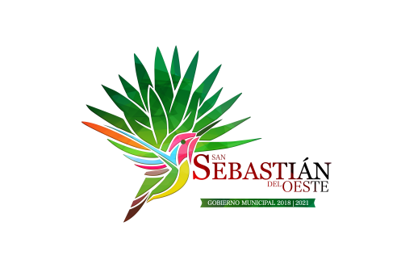
MUNICIPIO DE SAN SEBASTIAN DEL OESTE JALISCO
MONTOS QUE RECIBAN, OBRAS Y ACCIONES A REALIZAR CON EL FAIS
 |  |  | TRIMESTRE 1 DEL AÑO 2021
 |  |  | MONTO RECIBIDO FAIS: |  | $2,677,657.68

 |  | UBICACIÓN
OBRA O ACCION A REALIZAR | COSTO | ENTIDAD | MUNICIPIO | LOCALIDAD | METAS | BENEFICIARIOS
Rehabilitación de caminos intermunicipales de terracería en todo el municipio | $362,399.91 | JALISCO | SAN SEBASTIAN DEL OESTE | VARIAS | Rehabilitación de caminos intermunicipales de terracería en todo el municipio | 2500

